Лист1
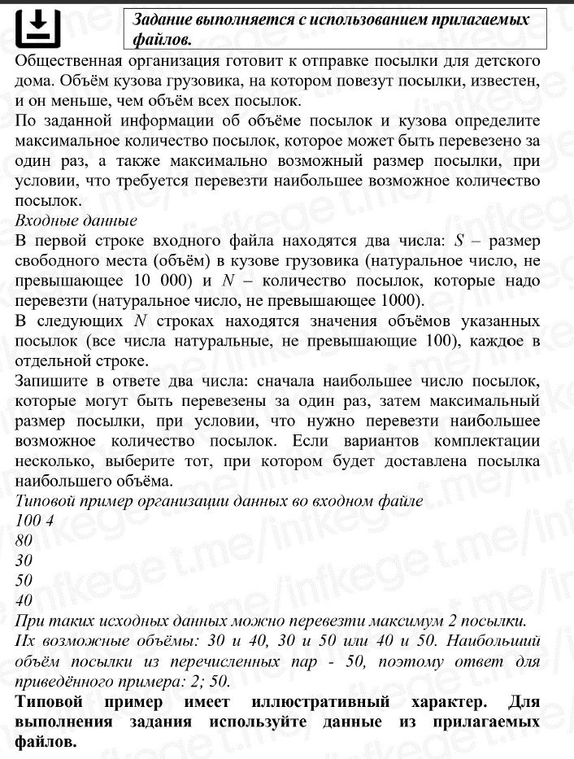

99987 | ОБЪЁМ МАШИНЫ

 | 100 | 4
 | 80
 | 30
 | 50
 | 40

Возможные исходы
30 | 30 | 40 | 80
40 | 50 | 50

Ответ | 2 | 50

